订单-所属账套
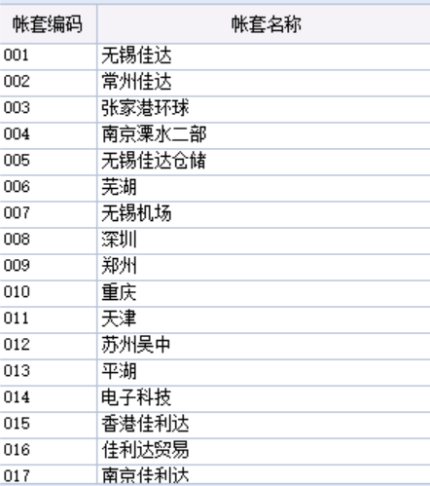
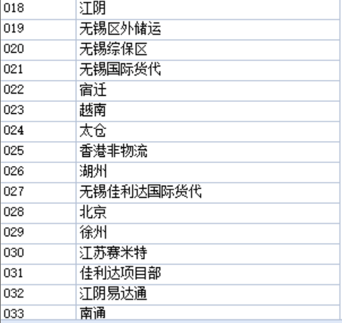
账套编码 | 账套名称
001 | 无锡佳达
002 | 常州佳达
003 | 南京溧水二部
004 | 无锡佳达仓储
005 | 无锡佳达仓储
006 | 芜湖
007 | 无锡机场
008 | 深圳
009 | 郑州
010 | 重庆
011 | 天津
012 | 苏州吴中
013 | 平湖
014 | 电子科技
015 | 香港佳利达
016 | 佳利达贸易
017 | 南京佳利达
018 | 江阴
019 | 无锡区外储运
020 | 无锡综保区
021 | 无锡国际货代
022 | 宿迁
023 | 越南
024 | 太仓
025 | 香港非物流
026 | 湖州
027 | 无锡佳利达国际货代
028 | 北京
029 | 徐州
030 | 江苏赛米特
031 | 江阴易达通
032 | 佳利达项目部
033 | 南通
034 | 海南
035 | 杭州

